洗码活动改造
洗码活动改造 |  |  |  |  |  | 测试总数量 | 61
测试平台 |  |  | web5-2、cocos10 | 测试日期 |  | Pass | 61
系统&版本 |  |  |  | 最后更新 |  | Fail | 0
文档编写人 |  |  |  | 文档测试人 |  | N/A | 0
策划负责人 |  |  |  | 审阅人员
参考档

序号 | 平台 | 模块 | 功能点 | 前置条件（测试点） | 操作步骤 | 预期结果 | 测试结果 | 图片 | 备注
1 | 客户端 | / | 功能入口 | 1、已启用新洗码活动 | 1、点击左侧洗码菜单 | 1、进入新洗码页 2、页面内容加载正常 3、新洗码和旧洗码共用一个入口 | Pass | 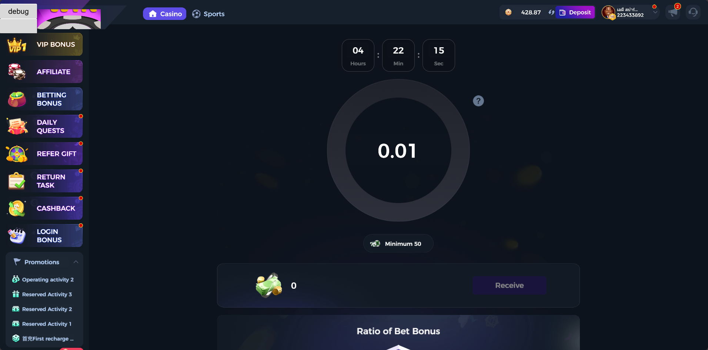
2 |  |  | 活动界面元素 | 1、已启用新洗码活动 | 1、 活动进行中 | 1、显示倒计时，格式时分秒 2、显示已洗码奖励和动画效果 3、显示最大、最小值 4、显示可领取的奖励 5、显示阶段奖励比例（统一&VIP） 6、显示新游内容（根据后台配置） | Pass
3 |  |  | 活动状态 | 1、已启用新洗码活动 | 1、 活动进行中 | 1、显示倒计时，格式时分秒 | Pass | 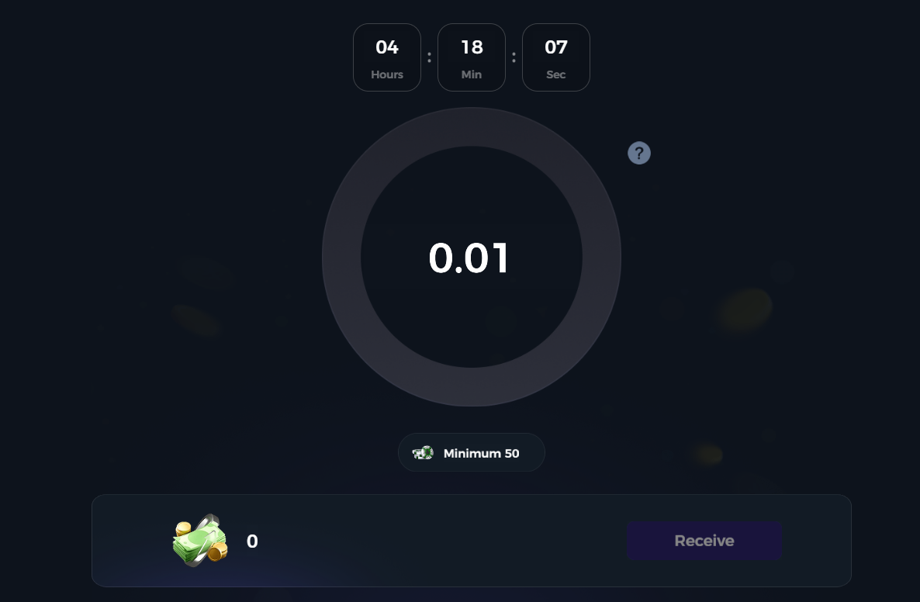
4 |  |  |  |  | 1、 活动已结束 | 1、显示文本【Betting bonus has ended】 2、已满足最低奖励额的金币自动划转到可领取奖励 | Pass | 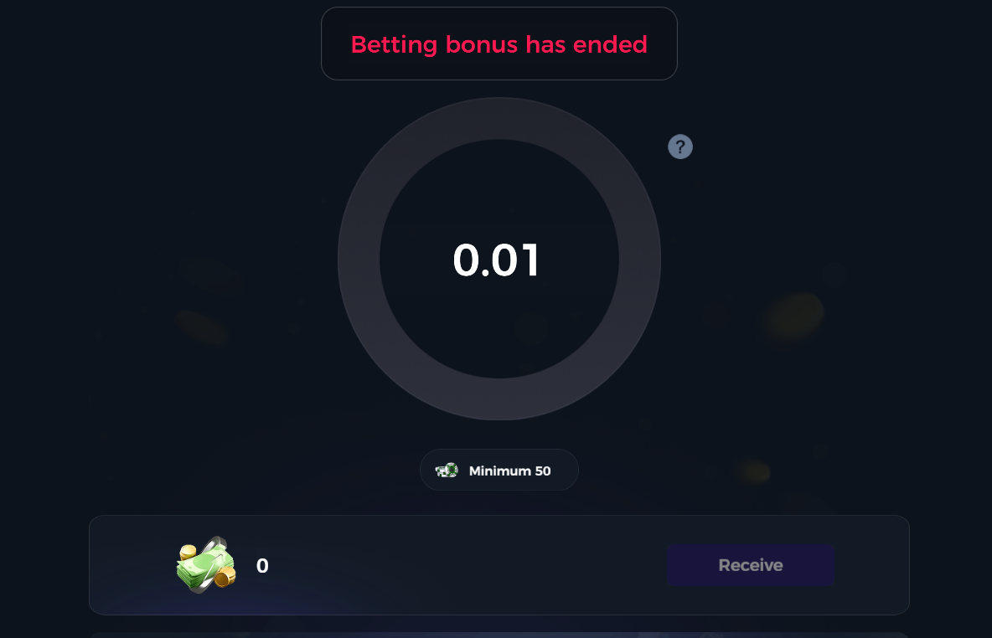
5 |  |  | 奖励领取 | 1、已启用新洗码活动 | 1、配置为实时发放 2、配置为手动领取 | 1、已满足最低奖励额的金币自动划转到可领取奖励，可随时领取 2、有领取按钮 | Pass
6 |  |  |  |  | 1、配置为活动结束后发放 2、配置为手动领取 | 1、已满足最低奖励额的金币自动划转到可领取奖励，进行中时无法领取 2、有领取按钮 | Pass
7 |  |  |  |  | 1、配置为实时发放 2、配置为自动领取 | 1、已满足最低奖励额的金币自动划转到可领取奖励，自动领取 2、无领取按钮 | Pass
8 |  |  |  |  | 1、配置为活动结束后发放 2、配置为自动领取 | 1、已满足最低奖励额的金币自动划转到可领取奖励，进行中时无法领取 2、活动结束自动发放 3、无领取按钮 | Pass
9 |  |  | 阶段奖励 | 1、已启用新洗码活动 | 1、配置为VIP奖励 | 1、显示当前后台配置的所有VIP等级和对应的比例 2、玩家当前VIP等级高亮显示 | Pass
10 |  |  |  |  | 1、配置为统一奖励 | 1、显示统一的奖励比例 | Pass
11 |  |  | 个人中心-奖励历史记录新增新洗码活动 | 1、领取新洗码活动奖励 | 1、查看个人中心bonus history | 1、显示【bouns bets】和对应的值 | Pass | 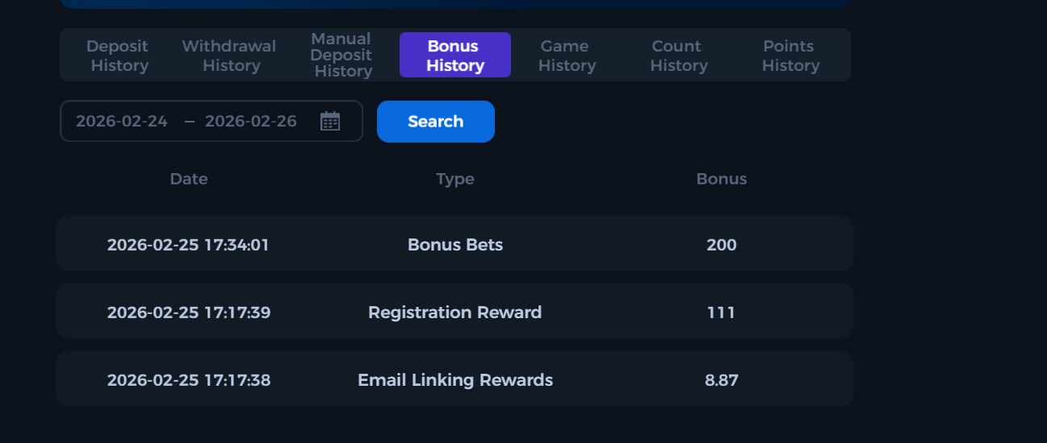
12 | 账服 | 配置管理 | 原游戏洗码权限整合成一个权限 | 1、更新版本前将所有原洗码活动权限都勾上 | 1、版本更新后 | 1、所有洗码权限统一整合为【游戏洗码】 2、权限为勾选状态 3、可以正常操作【游戏洗码】活动的任意配置，提示无权限 | Pass
13 |  |  |  | 1、更新版本前将所有原洗码活动权限取消勾选一个 | 1、版本更新后 | 1、所有洗码权限统一整合为【游戏洗码】 2、权限为未勾选状态 3、无法可以正常操作【游戏洗码】活动的任意配置，提示无权限 | Pass
14 |  |  | 新增新洗码活动权限 | 1、更新版本后 | / | 1、【运营管理>运营活动-游戏优惠中】中新增【新洗码活动】 2、初始化状态为未勾选状态 3、无法可以正常操作【新洗码活动】的任意配置，提示无权限 | Pass
15 |  | 运营活动-游戏优惠-新洗码活动 | 游戏优惠新增新洗码活动 | 1、更新版本后 | / | 1、新增【新洗码活动】，功能包括 a、活动开关 b、活动记录 c、活动设置 d、游戏设置 e、周期预配置 | Pass
16 |  |  | 游戏洗码和新洗码活动开关互斥 | 1、更新版本后 | 1、开启【游戏洗码】开关 2、尝试开启【新洗码活动】 | 1、提示无法同时打开两个活动，文本【当前游戏洗码为开启状态，如需开启新洗码活动，需要先关闭游戏洗码开关】 | Pass | 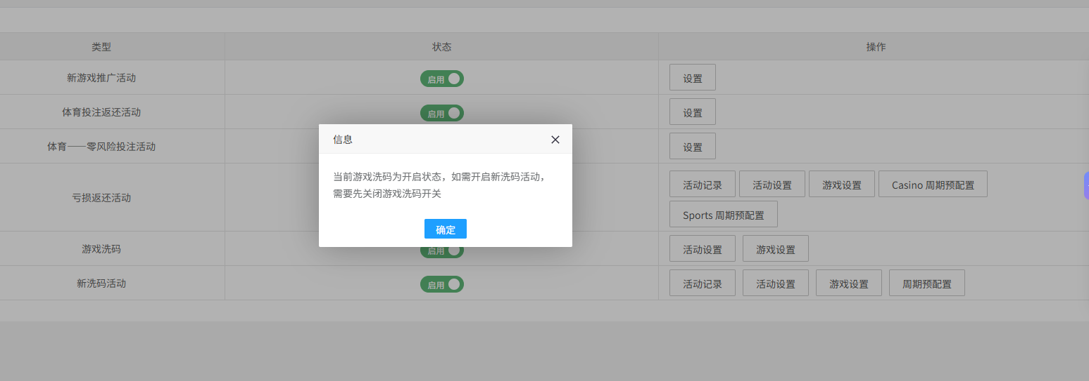
17 |  | 运营活动-游戏优惠-新洗码活动-活动设置 | 单字段验证-活动模式 | / | 1、切换单周期/每日循环/周期循环 | 1、下方时间字段的联动变化 a、单周期：活动开始结束时间和活动展示开始结束时间 b、每日循环：活动持续范围（时间） c、周期循环：活动持续范围（周几+时间） | Pass
18 |  |  | 单字段验证-时间设置 | / | 1、修改时间 | 1、 开始时间 > 结束时间的边界 | Pass
19 |  |  | 单字段验证-打码倍数 | / | / | 1、允许为0，0为允许直接提现 2、负数、小数无法输入 | Pass
20 |  |  | 单字段验证-赠送奖金上限 | / | / | 1、允许为空，0为无上限 2、（前端验证）客户端显示正确 3、（前端验证）实时发放客户端显示最大进度值 | Pass | 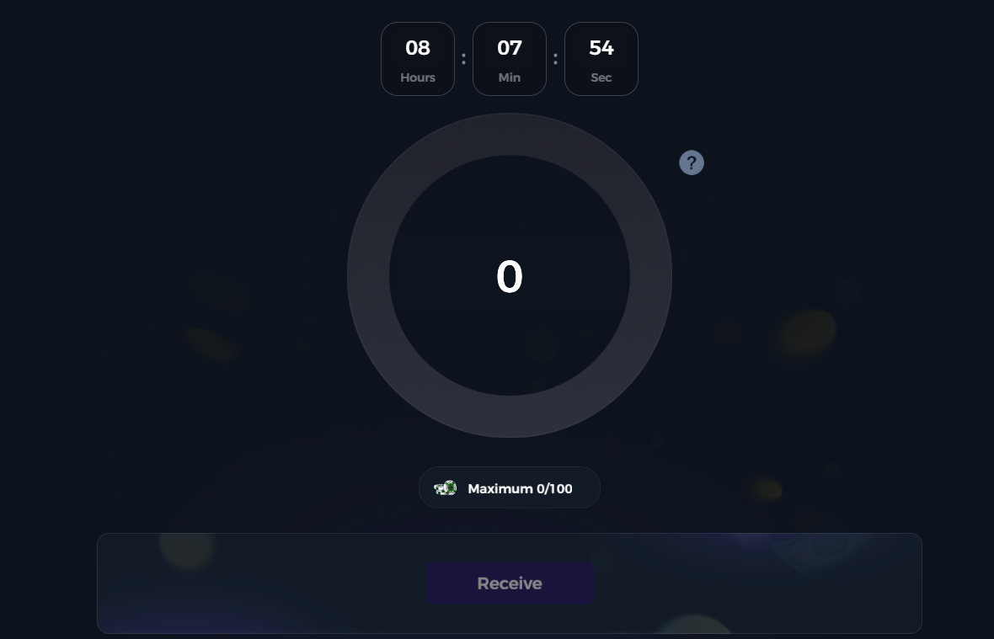
21 |  |  | 单字段验证-赠送奖金下限 | / | / | 1、允许为空，无下限 2、（前端验证）客户端显示正确 3、（前端验证）活动结束后发放发放客户端显示最大进度值 | Pass | 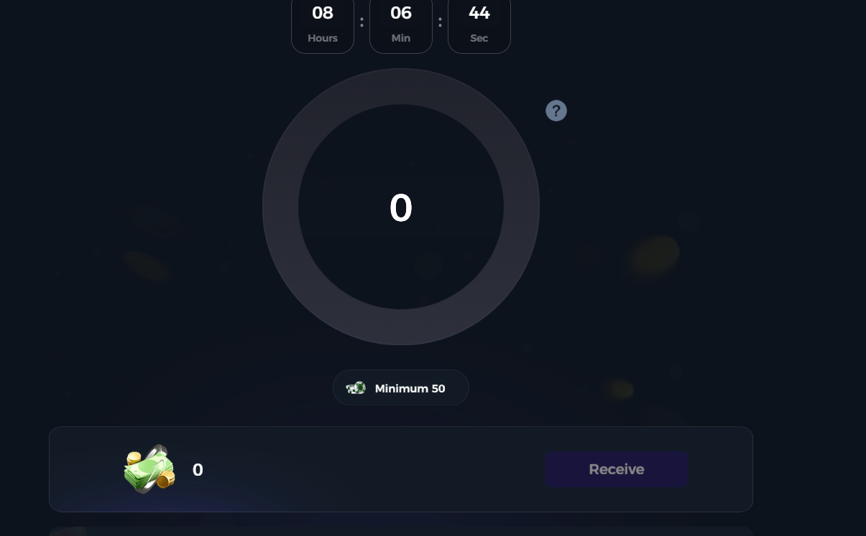
22 |  |  | 单字段验证-发放形式 | / | 1、切换发送状态 | 1、自动领取：【奖励发放N小时后不可领取奖励】和【超过领取截止时间未领取是否自动派发】字段不显示 2、手动领取：显示【奖励发放N小时后不可领取奖励】和【超过领取截止时间未领取是否自动派发】字段 3、"自动派发"与"发放形式=实时发放"的互斥 | Pass
23 |  |  | 单字段验证-奖励发放N小时后不可领取奖励 | / | 1、输入数值 | 1、允许为0，0为不过期 2、防呆：如果活动模式为【单周期】，则领取时间需要在活动展示时间区间内 | Pass
24 |  |  | 单字段验证-超过领取截止时间未领取是否自动派发 | / | 1、切换状态 | 1、（前端验证）自动派发：超时未领取时，系统会自动派发奖励，玩家剩余金币正确增加 2、（前端验证）不派发：超时未领取时，系统不会派发奖励 | Pass
25 |  |  |  | 1、站内信配置中配置标题和内容 | 1、触发自动派发流程 | 1、系统自动派发奖励 2、站内信中收到信信息，内容同后台配置 | Pass
26 |  |  | 单字段验证-返还比例 | / | 1、切换VIP等级梯度和统一比例 | 1、输入框必填 2、（前端验证）活动页显示的返还比例内容正确 | Pass |  | 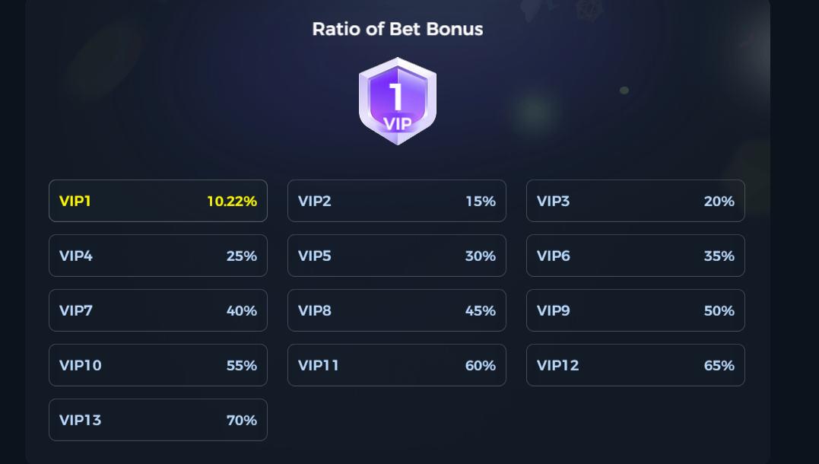
27 |  |  | 单字段验证-活动说明文本 | / | 1、配置文本 | 1、（前端验证）内容显示正确 | Pass | 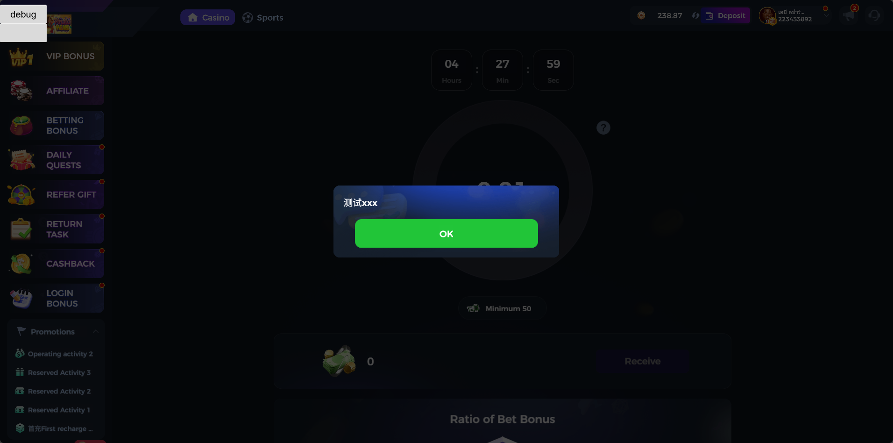
28 |  | 运营活动-游戏优惠-新洗码活动-游戏设置 | 初始化状态 | 1、更新版本后 | / | 1、默认为全部不勾选 2、玩任意游戏不会累计洗码奖励 | Pass
29 |  |  | 增加游戏 | 1、添加游戏A\B\C | 1、进游戏A\B\C消耗金币 | 1、累计洗码奖励和消费金币一致 | Pass
30 |  |  | 删除游戏 | 1、删除游戏A | 1、进游戏A\B\C消耗金币 | 1、累计洗码奖励和在B/C游戏中消费金币一致 2、A游戏中消费的金币不计入洗码奖励 | Pass
31 |  | 运营活动-游戏优惠-新洗码活动-活动记录 | 检查活动记录 | / | 1、进入统计表页面 | 1、无数据时，显示无数据空列表 2、有数据时，显示展示数据（包含活动序号、周期开始时间、周期结束时间、返还方式、返还比例、返还总用户数、总计打码量（赠送用户总计打码）、总返还奖励（周期内返还用户总计奖励）、奖励总领取额（周期内返还用户总计奖励被领取额）、人数领取比例（实际领取人数/总用户数）、发放形式、明细） | Pass
32 |  |  |  | 1、进入统计表页面 2、有新洗码数据 | / | 1、默认显示所有活动期数的数据 2、奖励总领取额（周期内返还用户总计奖励被领取额）字段数据和实际领取的积分值一致 | Pass
33 |  |  |  | / | 1、导出本页/全部数据 | 1、自动下载zip格式文件 2、表格内数据和后台数据一致无缺漏 | Pass
34 |  |  |  | / | 1、进入总明细表页面 | 1、无数据时，显示无数据空列表 2、有数据时，显示展示数据（包含活动序号、周期开始时间、周期结束时间、返还方式、返还比例、用户UID、打码量、奖励额、奖金金币、奖励比例、发放形式、领取状态） | Pass | 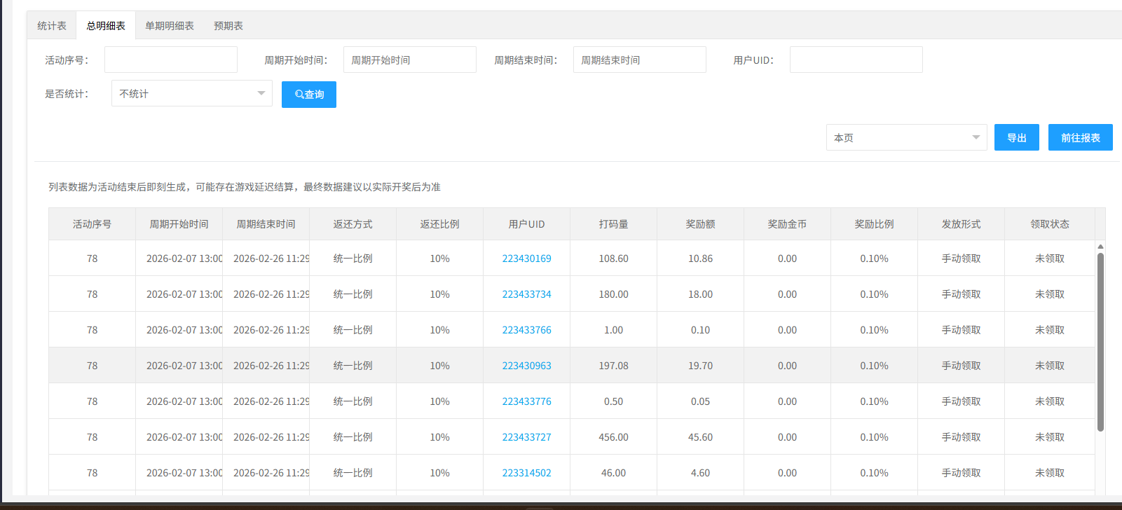
35 |  |  |  | 1、进入总明细表页面 2、有新洗码数 | / | 1、发放形式符合活动配置（手动领取&自动领取） 2、领取状态符合当前玩家的实际状态（未领取&已领取&已过期） 3、预期值奖励显示在【奖励额】处 4、奖励金币字段显示具体的奖励值（已领取） | Pass
36 |  |  |  | / | 1、导出本页/全部数据 | 1、自动下载zip格式文件 2、表格内数据和后台数据一致无缺漏 | Pass
37 |  |  |  | / | 1、进入单期明细表页面 | 1、无数据时，显示无数据空列表 2、有数据时、显示展示数据（包含序号、周期开始时间、周期结束时间、返还方式、返还比例、用户UID、打码量、奖励额、奖金金币、奖励比例、发放形式、领取状态） | Pass
38 |  |  |  | 1、进入单期明细表页面 2、有新洗码数据 | / | 1、发放形式符合活动配置（手动领取&自动领取） 2、领取状态符合当前玩家的实际状态（未领取&已领取&已过期） 3、预期值奖励显示在【奖励额】处 4、奖励金币字段显示具体的奖励值（已领取） | Pass
39 |  |  |  | / | 1、导出本页/全部数据 | 1、自动下载zip格式文件 2、表格内数据和后台数据一致无缺漏 | Pass
40 |  |  |  | / | 1、进入预期表页面 | 1、无数据时，显示无数据空列表 2、有数据时、显示展示数据（包含序号、返还方式、返还比例、用户UID、打码量、预期奖励额、预期奖励比例、发放形式） | Pass
41 |  |  |  | 1、活动正在进行中 | / | 1、列表中显示参与当前活动的玩家的详细数据 2、玩家当前获取的奖励统一显示在【预期奖励值】字段 | Pass
42 |  | 运营活动-游戏优惠-新洗码活动-周期预配置 | 新洗码新增【周期预配置】功能 | 1、进入新洗码 | / | 1、有【周期预配置】按钮 | Pass
43 |  |  |  | 1、点击【周期预配置】按钮 | / | 1、弹窗显示 2、模块包含筛选项、列表模块 3、默认数据为空 | Pass
44 |  |  | 筛选功能 | 1、展开【周期预配置】弹窗 2、确保列表中有数据 | 1、配置生效时间区间选择数据的配置生效时间 2、状态选择【待执行】 3、点击【搜索】 | 1、列表中显示的数据符合筛选条件 | Pass
45 |  |  | 周期预配置弹窗功能验证【操作菜单】 | 1、展开【周期预配置】弹窗 2、已有状态不同的周期配置 | / | 1、状态为【待执行】的配置，操作菜单显示配置、删除、修改生效时间、复制 2、状态为【已执行】的配置，操作菜单显示详情和复制和删除 | Pass
46 |  |  | 周期预配置弹窗功能验证【删除】 | 1、展开【周期预配置】弹窗 2、已有状态不同的周期配置 | 1、点击【删除】按钮 | 1、任意类型的周期任务都可以删除 2、删除时有二次确认 3、删除成功后列表中的数据要刷新 | Pass
47 |  |  | 周期预配置弹窗功能验证【详情】 | 1、展开【周期预配置】弹窗 2、已有相关的数据 | 1、点击【详情】按钮 | 1、弹窗打开新界面 2、新洗码列表中为这个配置中已有的配置 3、任意修改配置的行为都被禁止，会提示【非等待状态不允许修改配置】 | Pass
48 |  |  | 周期预配置弹窗功能验证【配置】 | 1、展开【周期预配置】弹窗 2、已有相关的数据 | 1、点击【配置】按钮 | 1、弹窗打开新界面 2、新洗码列表中为这个配置中已有的配置 3、允许修改任意配置（增、删、改） | Pass
49 |  |  |  | 1、展开【周期预配置】弹窗 2、已有相关的数据 | 1、点击【配置】按钮 2、在新标签中等待到该配置生效 | 1、任意修改配置的行为都被禁止，会提示【非等待状态不允许修改配置】 | Pass
50 |  |  | 周期预配置弹窗功能验证【修改生效时间】 | 1、展开【周期预配置】弹窗 2、已有相关的数据 | 1、点击【修改生效时间】按钮 | 1、弹窗【配置生效时间】 2、可编辑配置生效时间和备注 3、点击【确定】生效 | Pass
51 |  |  |  | 1、展开【周期预配置】弹窗 2、已有相关的数据 | 1、点击【修改生效时间】按钮 2、在弹窗中等待到该配置生效 | 1、修改时间的行为被禁止，会提示【非等待状态不允许修改配置】 | Pass
52 |  |  | 周期预配置弹窗功能验证【复制】 | 1、展开【周期预配置】弹窗 2、已有相关的数据 | 1、选择任意周期任务，点击【复制】按钮 | 1、弹窗【复制】窗口 2、可编辑配置生效时间、备注 3、tips1=您当前是复制配置项，保存后会复制现有条目配置，可在列表页再次修改。 4、tips2=复制配置内容期号：x（x=选择复制的那一期周期任务的期号） | Pass
53 |  |  |  | 1、展开【周期预配置】弹窗 2、已有相关的数据 | 1、输入配置生效时候（比如2026-01-18 08:47:31） 2、输入备注（比如新洗码周期测试） 3、点击确定 | 1、弹窗打开新界面 2、新洗码列表中的数据继承复制的那一期任务中的数据，可以新增配置 | Pass
54 |  |  |  | 1、展开【周期预配置】弹窗 2、已有相关的数据 | 1、输入配置生效时候（输入一个已经过去的时间） 3、点击确定 | 1、提示【时间不能小于当前时间】 | Pass
55 |  |  | 验证周期任务覆盖 | 1、新增洗码配置 | 1、创建新号 2、进入游戏消耗金币 | 1、洗码值有正常增加，数值正确，奖励领取正确 | Pass
56 |  |  |  | 1、新增洗码配置 2、在周期预配置任务中配置生效时间和新的洗码配置（需和之前的任务不一致） | 1、等待周期预配置生效时间 2、创建新号 3、进入游戏消耗金币 | 1、每日任务列表中的数据被替换为新的洗码配置 2、洗码值有正常增加，数值正确，奖励领取正确 | Pass
57 |  | 报表 | 玩家报表 | 1、更新版本后 | 1、进行新洗码活动获取洗码值 | 1、领取洗码奖励 1、洗码值累加在赠送金币中 | Pass
58 |  |  | 赠送金币报表 | 1、更新版本后 | 1、进行新洗码活动获取洗码值 | 1、取洗码奖励 1、洗码奖励和消费金币一致 2、类型新增【新洗码活动】和【新洗码活动(自动发放)】 | Pass
59 |  |  | 玩家详情 | 1、更新版本后 | 1、进行新洗码活动获取洗码值 | 1、取洗码奖励 1、洗码奖励和消费金币一致 2、类型新增【新洗码活动】和【新洗码活动(自动发放)】 | Pass
60 |  | 运营活动-游戏优惠-洗码活动-活动设置 | 游戏类型比例编辑 | 1、更新版本后 | 1、修改VIP等级对应的比例 | 1、VIP功能处的游戏类型比例同步修改 | Pass
61 |  | 玩家管理-VIP等级 | 游戏类型比例编辑 | 1、更新版本后 | 1、修改VIP等级对应的比例 | 1、洗码功能处的游戏类型比例同步修改 | Pass

